关系图
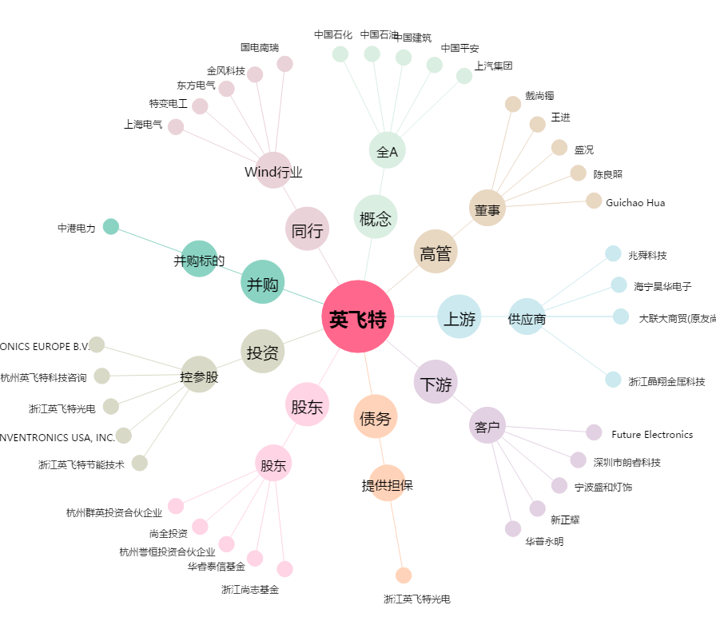
英飞特[300582.SZ] - 关系概览图

